UT-PM10405S
업무기능분해도
업무기능분해도
업무기능분해도
업무기능분해도
업무기능분해도
업무기능분해도
업무기능분해도
업무기능분해도
업무기능분해도
업무기능분해도
업무기능분해도
업무기능분해도
업무기능분해도
업무기능분해도
업무기능분해도
업무기능분해도
업무기능분해도
업무기능분해도
업무기능분해도
업무기능분해도
업무기능분해도
업무기능분해도
업무기능분해도
업무기능분해도
업무기능분해도
업무기능분해도
업무기능분해도
업무기능분해도
업무기능분해도
업무기능분해도
업무기능분해도
업무기능분해도
업무기능분해도
업무기능분해도
업무기능분해도
업무기능분해도
업무기능분해도
업무기능분해도
업무기능분해도
업무기능분해도
업무기능분해도
업무기능분해도
업무기능분해도
업무기능분해도
업무기능분해도
업무기능분해도
업무기능분해도
업무기능분해도
업무기능분해도
업무기능분해도
업무기능분해도
업무기능분해도
업무기능분해도
업무기능분해도
업무기능분해도
업무기능분해도
업무기능분해도
업무기능분해도
업무기능분해도
업무기능분해도
업무기능분해도
업무기능분해도
업무기능분해도
업무기능분해도
업무기능분해도
업무기능분해도
업무기능분해도
업무기능분해도
업무기능분해도
업무기능분해도
업무기능분해도
업무기능분해도
업무기능분해도
업무기능분해도
업무기능분해도
업무기능분해도
업무기능분해도
업무기능분해도
업무기능분해도
업무기능분해도
인천국제공항 통합정보시스템 고도화 구축 사업 |  |  |  |  |  |  |  |  | 단위시험시나리오[예측관리(PM)]

1.단위 시험 케이스
단위시험ID |  | UT-PM10405S | 단위시험 명 | 시뮬레이션 보안검색대 정보 변경 관리 |  | 작성자 | 채길환 | 작성일 | 2024.12.31
개요 |  | 시뮬레이션을 수행하기 위해 선택한 기준일자 및 터미널의 시설물 배정정보를 조회하여 보안검색대 배정 정보를 수정한다.
프로그램ID |  | PM10405S.xfdl, CstmSlfCkParaController.java, CstmSlfCkParaService.java, CstmSlfCkParaMapper.xml
1차 시험결과 |  | 2026.03.25 | 양우상 |  | 2차 시험결과 | 2026.03.26 |  | 노세찬

 |  |  |  |  |  | [1차] 개발자 |  | [2차] 업무PL
순번 | 시험 내용 |  | 시험데이터 | 예상 결과 | 실제 결과 | 일자 | 수행결과(P/F) | 일자 | 수행결과(P/F)
1 | 보안검색대 수정 활성화 - 보안검색대 수정 우측 화살표 클릭 |  | N/A | 보안검색대 수정 영역이 열린다. | 예상결과와 동일(결과첨부) | 2026.03.25 | P | 2026.03.26 | P
2 | 보안검색대 운영시간, 개수 변경 |  | 2출국장(2행) 운영시간: 12:00~15:00 개수: 4개 | 수정한 내용으로 입력이 정상처리 된다. | 예상결과와 동일(결과첨부) | 2026.03.25 | P | 2026.03.26 | P
3 | 현재상태 저장 |  | 2출국장(2행) 운영시간: 12:00~15:00 개수: 4개 | 수정한 내용을 저장하고 재 조회시 수정된 정보가 맞게 표시되는지 확인한다. | 예상결과와 동일(결과첨부) | 2026.03.25 | P | 2026.03.26 | P

단위테스트결과
인천국제공항 통합정보시스템 고도화 구축 사업 |  | 단위테스트결과서[예측관리(PM)]

2.단위테스트결과
순번 | 테스트결과 증적
1 | 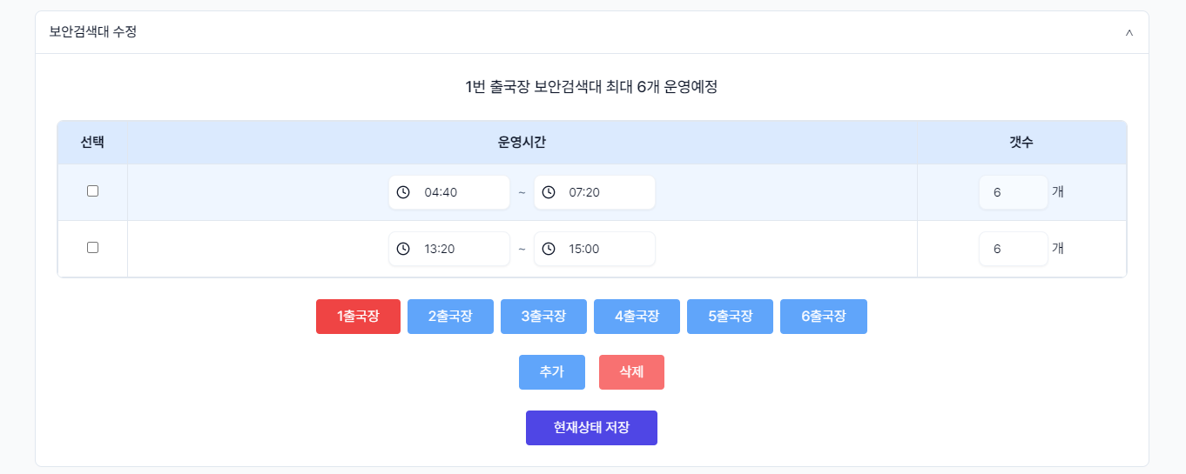

2 | 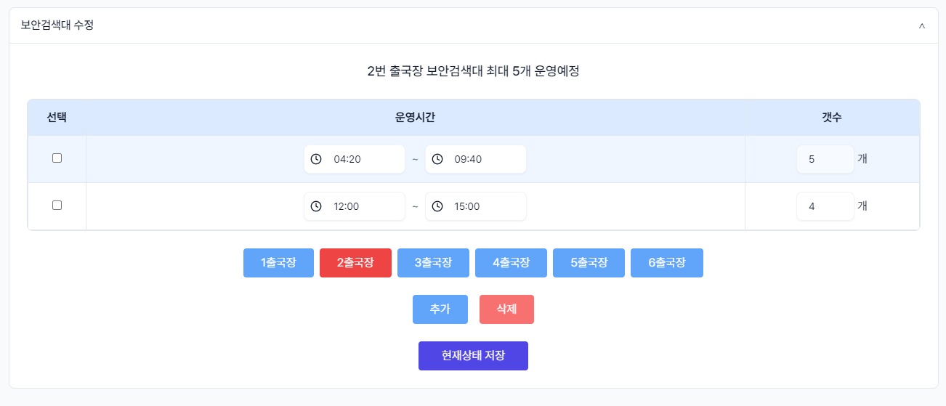

3 | 